Sheet1
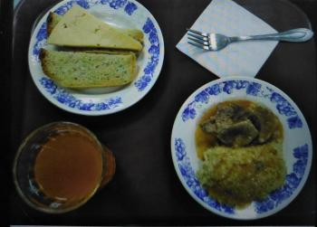
Школа | МБОУ Большекирсановская сош имени Героя Советского Союза Хайло В.А. |  |  | Отд./корп |  |  |  | День | 07/11/2023

Прием пищи | Раздел | № рец. | Блюдо | Выход, г | Цена | Калорийность | Белки | Жиры | Углеводы
Завтрак | гор.блюдо | 260 | гуляш | 100.00 | 38.59 | 309.00 | 10.64 | 28.19 | 2.89
 | гор.напиток | 507 | напиток с витаминами Витошка | 180.00 | 10.80 | 72.00 | 0.00 | 0.00 | 17.10
 | хлеб | н | хлеб пшеничный | 40.00 | 3.01 | 92.00 | 3.04 | 0.32 | 18.80
 |  | 302 | каша рассыпчатая пшеничная | 100.00 | 4.44 | 147.20 | 4.21 | 3.00 | 25.90
 |  | 15 | сыр порциями | 20.00 | 17.20 | 72.00 | 4.64 | 5.90 | 0.00

Завтрак 2 | фрукты

Обед | закуска
 | 1 блюдо |  | .
 | 2 блюдо
 | гарнир
 | сладкое
 | хлеб бел.
 | хлеб черн.

 |  |  |  | 440.00 | 74.04 | 692.20 | 22.53 | 37.41 | 64.69

